QR Codes
Pieces Data

Identificador da Peça (ID) | Color | X | Y | Name | Peça | QR Code
3437O | orange | 2 | 2 | orange2x2 | 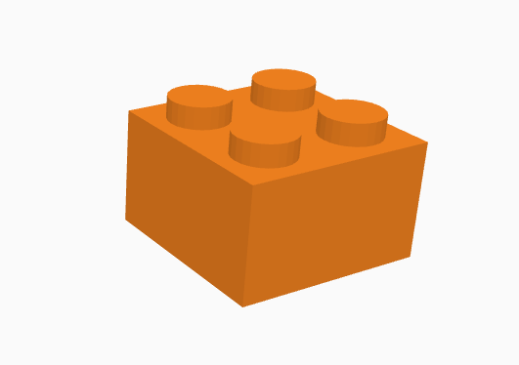 | 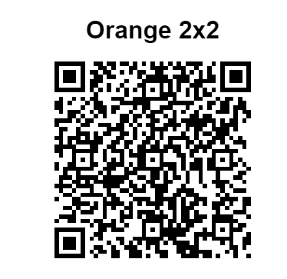
3437R | red | 2 | 2 | red2x2 | 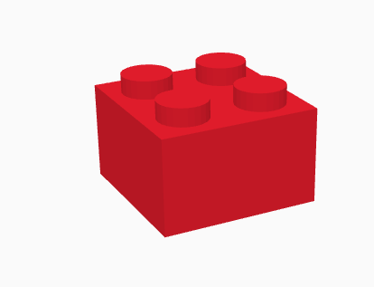 | 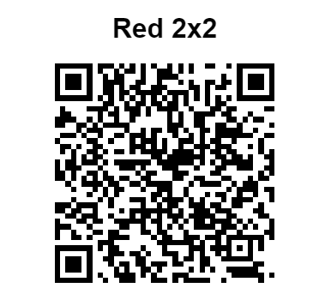
3437B | blue | 2 | 2 | blue2x2 | 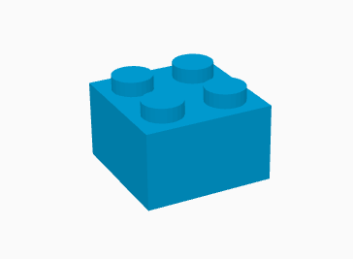 | 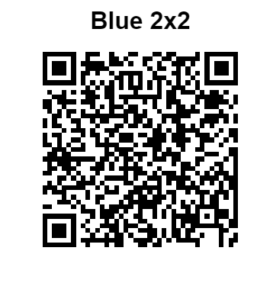
3011W | white | 4 | 2 | white4x2 | 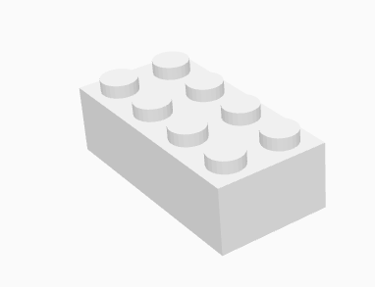 | 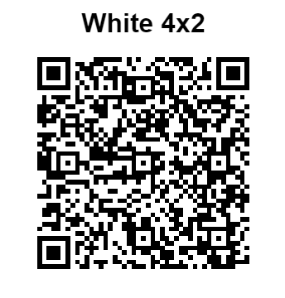
3011Y | yellow | 4 | 2 | yellow4x2 | 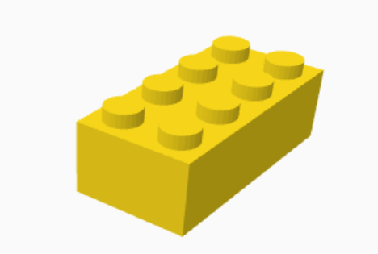 | 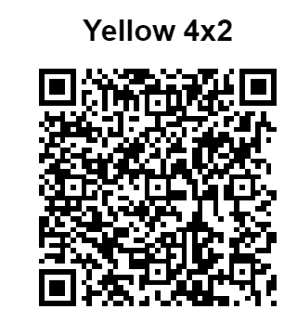
76371 | #ff0000 | 1 | 2 | red1x2x2 | 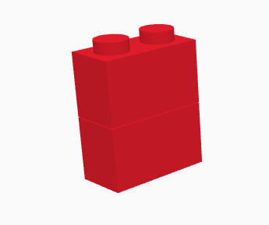 | 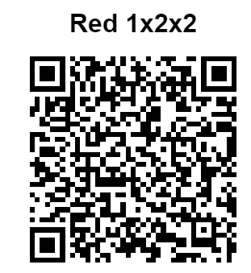

Assembly
Assembly Data

Identificador da Montagem (ID) | Peça 1 | Peça 2 | Peça 3 | Peça 4 | Nome | Montagem | QR Code
12345 | 3437B | 3011Y | 76371R | 3437O | first | 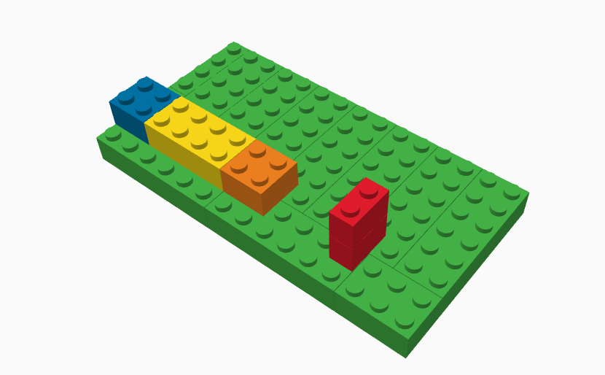 | 
23456 | 3011 | 3437 | 76371 | 3011 | Construction
34567 | 76371 | 3011 | 3437 | 3011 | Bricks

Instruction
Instruction Data

ID da Instrução | Passo 1 | Passo 2 | Passo 3 | Passo 4
12345 | 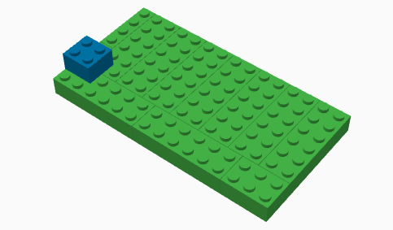 idPiece: 3437B idStep: a12345 color:blue coordinates: {x:2, y:2} | 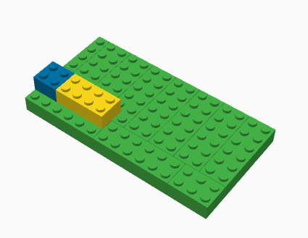 idPiece: 3011Y idStep: b12345 color: yellow coordinates: {x:4, y:2} | 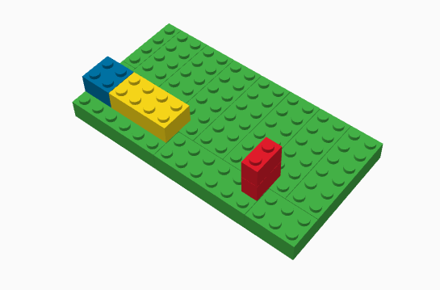 idPiece: 76371R idStep: c12345 color: red coordinates: {x:1, y:2} | 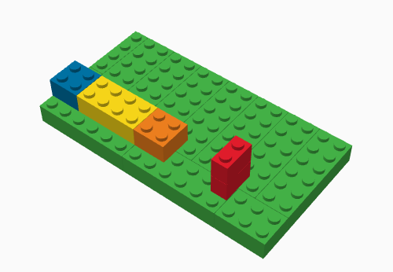 idPiece: 3437O idStep: 12345D color: orange coordinates: {x:2, y:2}

